2
Cadenas de markov
Arturo Casillas Díaz

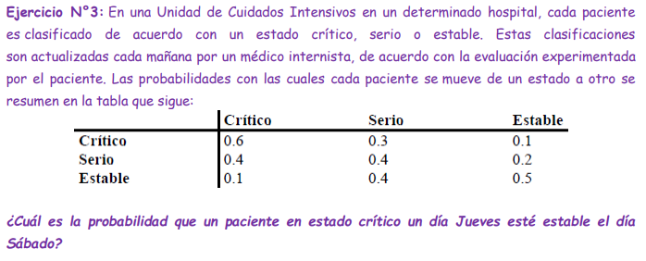
 | A | B | C
A | 0.6 | 0.3 | 0.1 | =1
B | 0.4 | 0.4 | 0.2 | =1
C | 0.1 | 0.4 | 0.5 | =1

IP | 100% | 0% | 0% | =1

f0 | 100% | 0% | 0% | =1
f1 | 60% | 30% | 10% | =1
f2 | 49% | 34% | 17% | =1
f3 | 45% | 35% | 20% | =1
f4 | 43% | 36% | 22% | =1
f5 | 42% | 36% | 22% | =1
f6 | 42% | 36% | 22% | =1
f7 | 42% | 36% | 23% | =1
f8 | 42% | 36% | 23% | =1
f9 | 42% | 36% | 23% | =1
f10 | 42% | 36% | 23% | =1
f11 | 42% | 36% | 23% | =1
f12 | 42% | 36% | 23% | =1
f13 | 42% | 36% | 23% | =1
f14 | 42% | 36% | 23% | =1
f15 | 42% | 36% | 23% | =1
f16 | 42% | 36% | 23% | =1
f17 | 42% | 36% | 23% | =1
f18 | 42% | 36% | 23% | =1
f19 | 42% | 36% | 23% | =1
f20 | 42% | 36% | 23% | =1

